Accueil
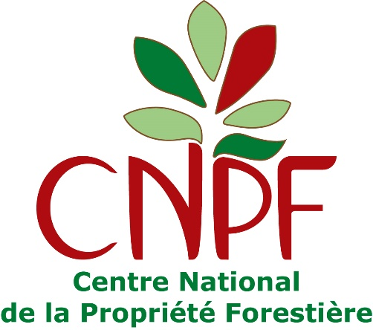



Ce calculateur a été développé par le Centre national de la propriété forestière (CNPF) dans le cadre d'un financement de l'interprofession France Bois Forêt pour l'accompagnement du label Bas-Carbone en 2020 et 2021. Il s'agit du calculateur pour les méthodes "boisement" et "reconstitution de peuplements forestiers dégradés" rédigées par le CNPF.

À partir du 1er avril 2021, tout projet demandant le label Bas-Carbone au titre des deux méthodes susmentionnées devra utiliser ce calculateur. Il se compose de 6 onglets : → un onglet "Données projet" qui est le seul onglet dans lequel le Porteur de projet doit renseigner les données inhérentes à son projet. → un onglet "Scénario référence" dans lequel le Porteur de projet choisit la méthode et le scénario de référence utilisés. → un onglet "Calculateur" que le Porteur de projet n'a pas à modifier. → un onglet "Paramètres" que le Porteur de projet n'a pas à modifier (cet onglet sera actualisé au fur et à mesure que des données sourcées permettront de l'améliorer). → un onglet "REE" dans lequel le Porteur de projet doit puiser les résultats des calculs pour les renseigner au Document descriptif de projet. → un onglet "VAN" servant à faire le calcul économique et dont les résultats peuvent être renseignés dans le Document descriptif de projet si le Porteur de projet choisit de démontrer l'additionnalité économique de son projet.

